Sheet1
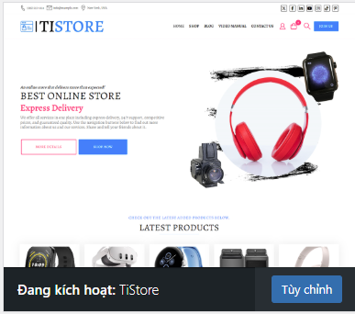
Tạo trang tài khoản, đăng nhập, đăng ký User: |  | Chưa đăng ký được User |  | ok
Phân quyền quản lý cửa hàng |  | ok
Cài đặt thông báo Mail khi có đơn hàng |  | Mail báo đơn hàng |  | ok

Chỉnh sửa Header.

Căn chỉnh nội dung cửa hàng, yêu cầu cho nội dung ra giữa trang |  |  | Vấn đề là chọn được theme phù hợp.
 |  |  | Chọn được Theme phù hợp là ok,

2024-12-24

 |  |  |  |  | Vấn đề là không chỉnh sửa được trang đơn hàng
 |  |  |  |  |  | trang cửa hàng
 | Cài Plugin yêu cầu hủy đơn hàng |  |  |  |  | trang đơn hàng trong phần thanh toán.

 | Chỉnh sửa tiêu đề Email thông báo. |  | đang bị lỗi Theme

 |  |  | Thử đổi theme xem là có caaushinhf lại được trang sản phẩm, thanh toán không

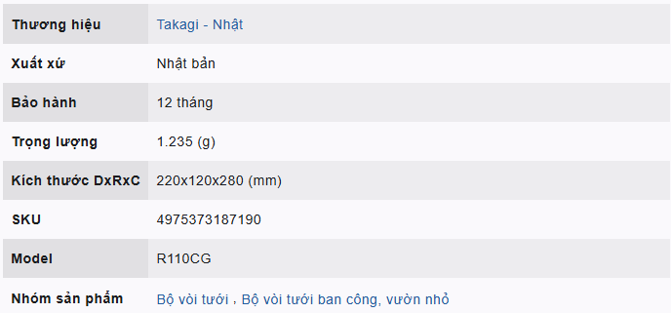
2024-01-03 | Tìm cách căn chỉnh được bảng biểu.

 |  | Đi chỉnh sửa bảng bằng Code HTML

